Sheet1
人民医院暖装提升项目需求清单（电子屏及软件系统开发）
序号 | 名称 | 区域位置 | 参考图 | 描述（规格/材质/内容） | 数量 | 单位 | 单价 | 金额
1 | 导诊屏（触摸查询一体机） | —1F-急诊、1F-门诊大厅、1F-妇幼保健院大厅 |  | 65寸斜面红外触摸一体机 （自助查询系统） | 3 | 台
2 | 宣传电子屏（医院讯息、风采展示等） | 二楼D1和E1 |  | 55寸壁挂不带触摸 显示区域121*68mm | 2 | 台
3 | 立式电子屏 | 设立6个电子屏，显示专家介绍，出诊、停诊信息公布 | 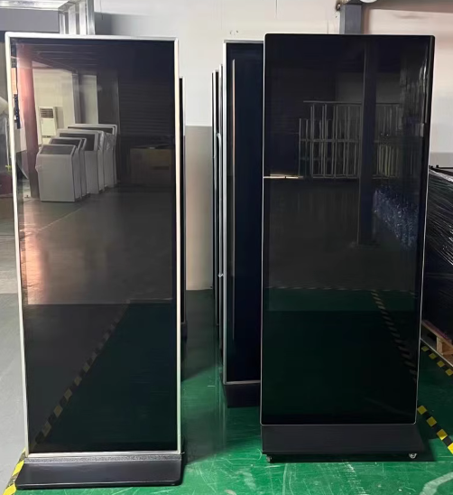 | 55立式,单机版（支持U盘存储内容，循环播放固定内容，不经常更换） | 6 | 台
4 | 宣教电视机 | 1F-A1区、1F-A2、A3区（2台：2个候诊区各1台） 1F-简易门诊(自助机上宣传） 二楼A1、A2区&二楼A3、A4区（2台） 临床心理科（1台） 儿科发热门诊（1台）、儿科门诊（1台） 输液室（1台） 眼 科（1台） 口腔科（1台） 耳鼻咽喉科、肿瘤介入中心（1台） 皮肤科（1台) 整形美容科(1台） 产科门诊（1台） 中医馆（1台） 感染科门诊（1台） 放射科（1台） 内镜中心（1台） |  | 55寸壁挂不带触摸 显示区域121*68mm 具有的以下功能：wifi、有线网口、UPS插口 | 19 | 台
5 | 静脉显影仪 | 1F-B2-儿童输液室 |  | 四灯感应 | 2 | 个
6 | 分诊显示屏 | 1F-B1-药学门诊 |  | 13.3寸 | 1 | 台
7 | 手术室等候信息（手术状态） | 3F-D1-手术室 |  | 系统应用 | 1 | 项
8 | 企业微信 | / |  | 手机应用 | 1 | 项
9 | 微信卡通声音传输 | / |  | 小程序 | 1 | 项
10 | 麻醉门诊叫号系统 | 1F-E1-内镜中心 |  | 系统应用 | 1 | 项
11 | 急诊叫号屏改灯光 | —1F-急诊（候诊屏反光） |  | / | 1 | 项
12 | 播放音乐 | 3F-D1-手术室 |  | / | 1 | 项

